CORNER
ISOTRA a.s. |  |  |  |  |  |  | ISOTRA a.s. |  |  |  |  |  | ISOTRA a.s.
Bílovecká 2411/1, 746 01 Opava |  | TEL.: +420 553 685 101 | FAX: +420 553 685 110 |  | www.isotra.cz |  | Bílovecká 2411/1, 746 01 Opava | TEL.: +420 553 685 101 | FAX: +420 553 685 110 | www.isotra.cz |  |  | Bílovecká 2411/1, 746 01 Opava | TEL.: +420 553 685 101 | FAX: +420 553 685 110 | www.isotra.cz
Bestellungsformular Aussenjalousien |  |  |  |  |  | 1/3 | Bestellungsformular Aussenjalousien |  |  |  |  | 2/3 | Bestellungsformular Aussenjalousien |  |  |  |  | 3/3
Eck - Raffstore |  |  |  |  |  |  | Eck - Raffstore |  |  |  |  |  | Eck - Raffstore

Bestellung |  |  |  | Auftraggeber
Bestellung Nr.: |  |  |  | Id.-Nr.:
 |  |  |  | St.-Id.-Nr.:
Bestellt am: |  |  |  | Rechnungs-anschrift:

Telefon:
 |  |  |  | Lieferungs-anschrift:
Liefertermin:

Position | 1
Anzahl | 2
Produkt-Abkürzung 2 | 3
Breite (mm) | 4
Höhe (mm) | 5
Produkttyp | 6
Lamelle-Typ | 7
Lamelle-Farbe | 8
Leiterkordel-Typ | 9
DUO Höhe (mm) | 10
Gekoppelte Anlagen | 11
Betätigungs-Position | 12
Betätigungs-Art | 13
Betätingungs-Länge (mm) | 14
Kardan-Länge (mm) | 15
Durchführungsdorn-Länge (mm) | 16
Getriebe-Art | 17
Getriebe-Position (mm) | 18
Kurbel-Farbe | 19
Oberschiene (Box)-Material | 20
Oberschiene-Anpassung links (mm) | 21
Oberschiene-Anpassung rechts (mm) | 22
Oberschiene (Box)-Farbe | 23
Unterschiene-Farbe | 24
Art der Führung | 25
Führung-links | 26
Führung-links-Farbe | 27
Führungshalter-links | 28
Führungshalter-links-Farbe | 29
Führung-rechts | 30
Führung-rechts-Farbe | 31
Führungshalter-rechts | 32
Führungshalter-rechts-Farbe | 33
Jalousie-Halter | 34
Maß der Blende "A" (mm) | 35
Zusätzliche Seilführung-Anzahl | 36
Zusätzliche Seilführung-Halter | 37
Zusätzliche Seilführung-Halterfarbe | 38
Verpackung | 39
Zusätz. Seilführung L1 - Achse (mm) | 40
Zusätz. Seilführung L2 - Achse (mm) | 41
Zusätz. Seilführung L3 - Achse (mm) | 42
Bemerkung | 43

Es gelten ausdrücklich die AGB und Reklamationsordnung der ISOTRA a. s., die unter diesem link zugänglich sind: |  |  |  |  |  | Gültigkeit: ab 03.03.2025. | Es gelten ausdrücklich die AGB und Reklamationsordnung der ISOTRA a. s., die unter diesem link zugänglich sind: |  |  |  | Gültigkeit: ab 03.03.2025. |  | Es gelten ausdrücklich die AGB und Reklamationsordnung der ISOTRA a. s., die unter diesem link zugänglich sind: |  |  |  | Gültigkeit: ab 03.03.2025.
http://www.isotra-jalousien.de/allgemeine-geschaftsbedingungen |  |  | http://www.isotra-jalousien.de/reklamationsordnung |  |  |  | http://www.isotra-jalousien.de/allgemeine-geschaftsbedingungen |  | http://www.isotra-jalousien.de/reklamationsordnung |  |  |  | http://www.isotra-jalousien.de/allgemeine-geschaftsbedingungen |  | http://www.isotra-jalousien.de/reklamationsordnung
ISOTRA a.s.
Bílovecká 2411/1, 746 01 Opava |  | TEL.: +420 553 685 101 | FAX: +420 553 685 110 |  | www.isotra.cz
Bestellungsformular Aussenjalousien - Anweisungen

Gekoppelte Anlagen | 11 | Wählen Sie die Variante der gekoppelten Anlagen laut Blatt Anweisungen. Die Folge ist von links nach rechts. Ansicht von Innen. Schräge Jalousien kann man nicht koppeln.

Oberschiene-Kürzung links (mm) | 21 | Schreiben Sie die Kürzung oder Verlängerung der Oberschiene von links. Für die Kürzung schreiben Sie "-", für die Verlängerung schreiben Sie "+".

Oberschiene-Kürzung rechts (mm) | 22 | Schreiben Sie die Kürzung oder Verlängerung der Oberschiene von richtig. Für die Kürzung schreiben Sie "-", für die Verlängerung schreiben Sie "+".

Maß der Blende "A" (mm) | 35 | Schreiben Sie die Höhe der Blende - Maß A. Nötig für die Feststellung der Halterverlängerung.

Bemerkung | 43 | Geben Sie die Jalousieachse inmm ein
 |  | Außenecke
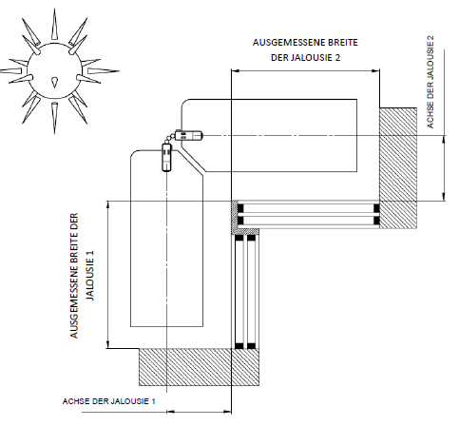

 |  | Innenecke
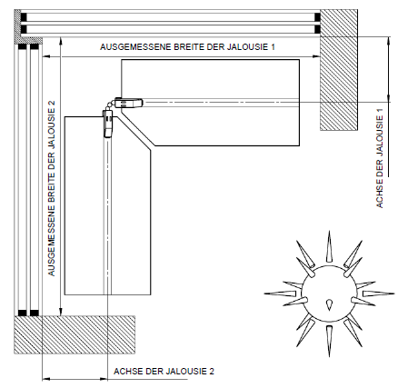

Es gelten ausdrücklich die AGB und Reklamationsordnung der ISOTRA a. s., die unter diesem link zugänglich sind: |  |  |  |  |  | Gültigkeit: ab 03.03.2025.
http://www.isotra-jalousien.de/allgemeine-geschaftsbedingungen |  |  | http://www.isotra-jalousien.de/reklamationsordnung

